cover
 |  |  |  | 3/29/26 | 自動更新停止 |  |  |  |  |  |  |  |  | 12/1/25
LOCATION SYSTEM of The REMAN
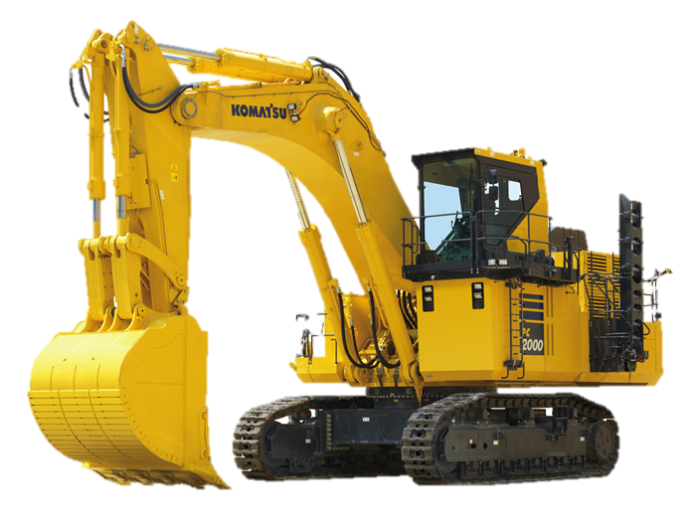

 |  |  |  |  | 更新マクロLog |  |  | 更新時間 |  | 更新進捗
 |  |  |  |  | Update Macro Run Time |  |  | 3/29/26 |  | No Update Data |  | 2
 |  |  |  |  | Update Macro Run Time |  |  | 3/29/26 |  | No Update Data |  | 2
 |  |  |  |  | Update Macro Run Time |  |  | 3/29/26 |  | No Update Data |  | 2
・出荷・出庫
・出荷完了更新
 |  |  |  |  | Update Macro Run Time |  |  | 3/29/26 |  | No Update Data |  | 2
 |  |  |  |  | Update Macro Run Time |  |  | 3/29/26 |  | No Update Data |  | 2
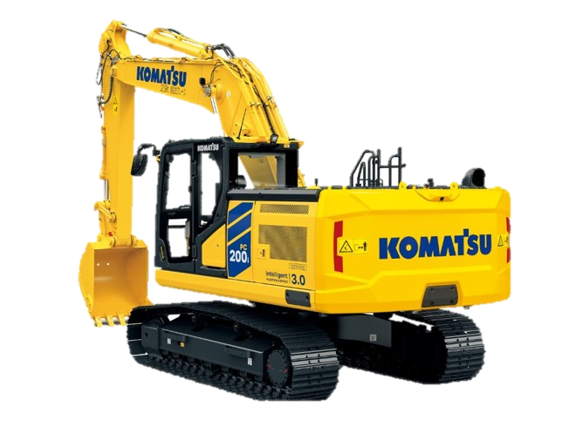
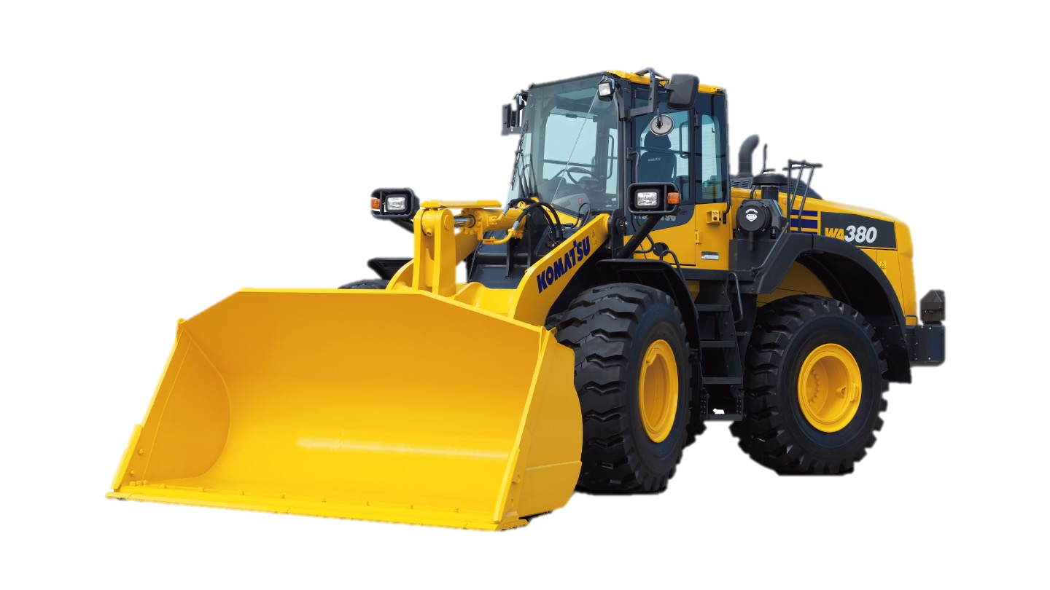
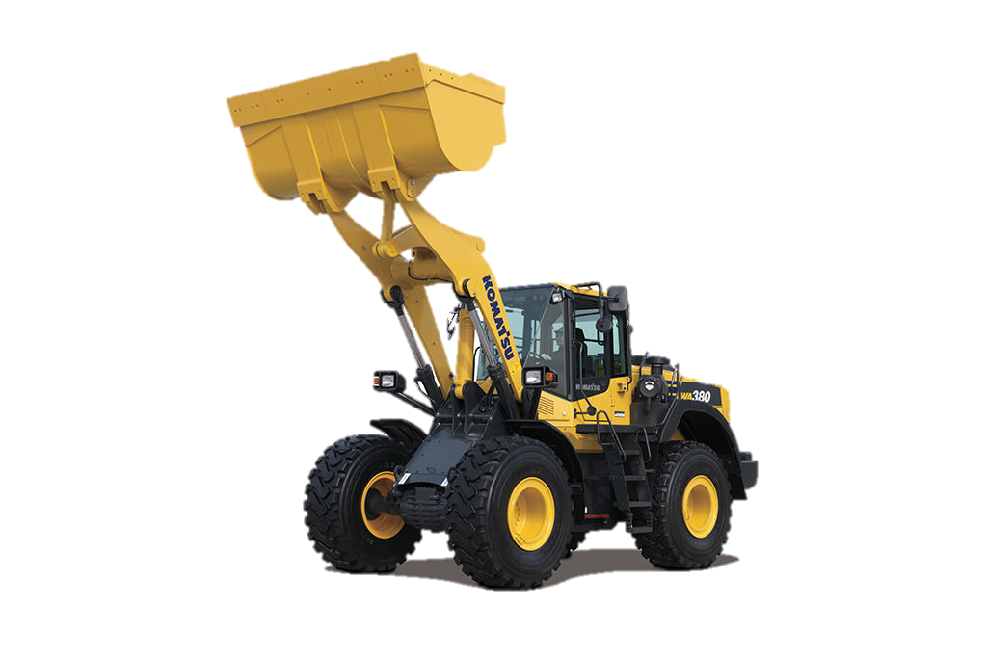
 |  |  |  |  | Update Macro Run Time |  |  | 3/29/26 |  | No Update Data |  | 2
 |  |  |  |  | Update Macro Run Time |  |  | 3/29/26 |  | No Update Data |  | 2
・自動更新開始
・社外品納入
 |  |  |  |  | Update Macro Run Time |  |  | 3/29/26 |  | No Update Data |  | 2
真にある
 |  |  |  |  | Update Macro Run Time |  |  | 3/29/26 |  | No Update Data |  | 2
 |  |  |  |  | Update Macro Run Time |  |  | 3/29/26 |  | shipping Request |  | 1
・自動更新停止
 |  |  |  |  | Update Macro Run Time |  |  | 3/29/26 |  | No Update Data |  | 2
 |  |  |  |  | Update Macro Run Time |  |  | 3/29/26 |  | No Update Data |  | 2
 |  |  |  |  | Update Macro Run Time |  |  | 3/29/26 |  | shipping Request |  | 1
 |  |  |  |  | Update Macro Run Time |  |  | 3/29/26 |  | No Update Data |  | 2
 |  |  |  |  |  |  |  |  |  |  |  | #VALUE!
 |  |  |  |  |  |  |  |  |  |  |  | #VALUE!
 |  |  |  |  | 日付 | 管理番号 | ロケーション | 機種 | 部位 | 品番
 |  |  |  |  | 2026-03-29 | KR-12345k | 4.2.31 | HD255-5 | ST R | 70700XJ812EZ | 完了 | 70700XJ812EZ2022042904000000244W188C | 244W186C | シリンダAss’y | 1/19納品残1

 | 00+3

.

 |  | No Update Data | 2
 |  | No Update Data | 2

ToDoList
 |  |  |  |  | 2026-03-21
KR-3003t | 70700XJ812EZ2022042900000000244W185C | 出荷依頼読み込み |  |  | frmLocation | config | 設定
 |  | 印刷 |  |  | shippingRequest
 |  | accdb登録 |  |  | clsLocationRepository
 |  |  |  |  | CDbHelper | Service → 流れを作る
 |  |  |  |  |  | Connection → 接続する
出荷依頼読み込み
 |  |  |  |  |  | Repository → DB操作まとめる
 |  |  | 管理番号 | shipmentNo |  | Command → 実行する
 |  |  |  |  |  | Config → 設定

 |  |  | 取得 | get

free
納入リスト削除
日付 |  | 管理番号 |  | 品番 | ロケーション |  | 刻印 | 判定 | 品番重複
2026-03-29 | 21:55:43 | KR-12345k | 70700XJ812EZ2022042904000000244W188C | 70700XJ812EZ | 1.1.1 | OK | 244W188C | OK | ダブりなしOK

